상품제안서
센트라도 국산 항공담요+카카오 춘식이스탠다드 스텐 텀블러 세트 | 상품코드: F28001

 |  |  |  |  |  |  | 02-412-0044 | www.easy1.co.kr
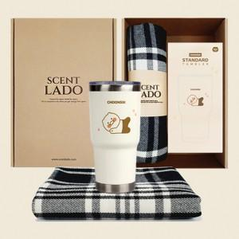

【상세/제작정보】 | 기본수량 미만 인쇄시 비용 추가. 스티커 제작및 부착 비용 별도 문의. 담요자수인쇄: 100개 이상시 1000원 텀블러레이저인쇄: 100개이상시 600원 쇼핑백:600원

【인쇄/포장옵션】 | 레이저, 자수 / 포장지포장

【공급단가】 | 수량 | 30~ | 60~ | 100~ | 300~ | 500~
*VAT별도 | 단가 | 36,000원 | 35,400원 | 34,500원 | 33,900원 | 33,000원

【상품 URL】 | https://dev.easy1.co.kr:443/src/goods_detail.php?gdno=28001

